環境設定（Maven）
【前提】
Mavenのインストールおよびgithubへのアカウント登録は既に済んでいること

 | ■Setting.xmlの変更
 | Mavenのインストールディレクトリへ移動
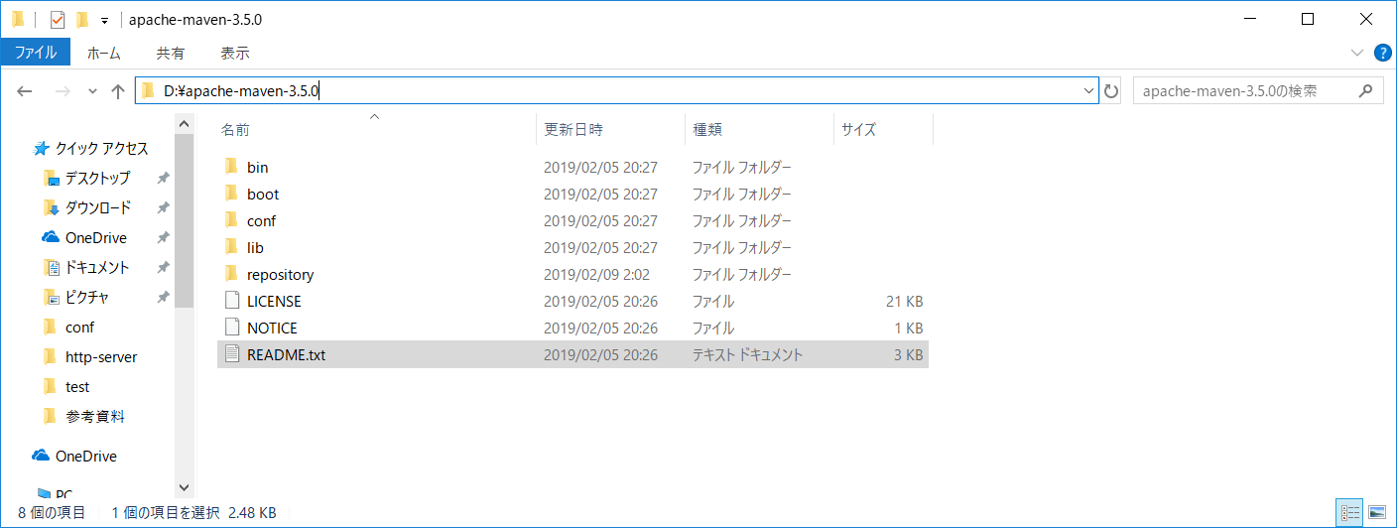

repositoryディレクトリを作成する。

 | confディレクトリ内のSetting.xmlを開く
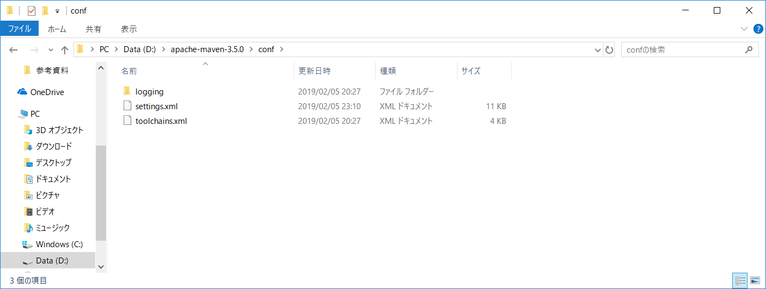

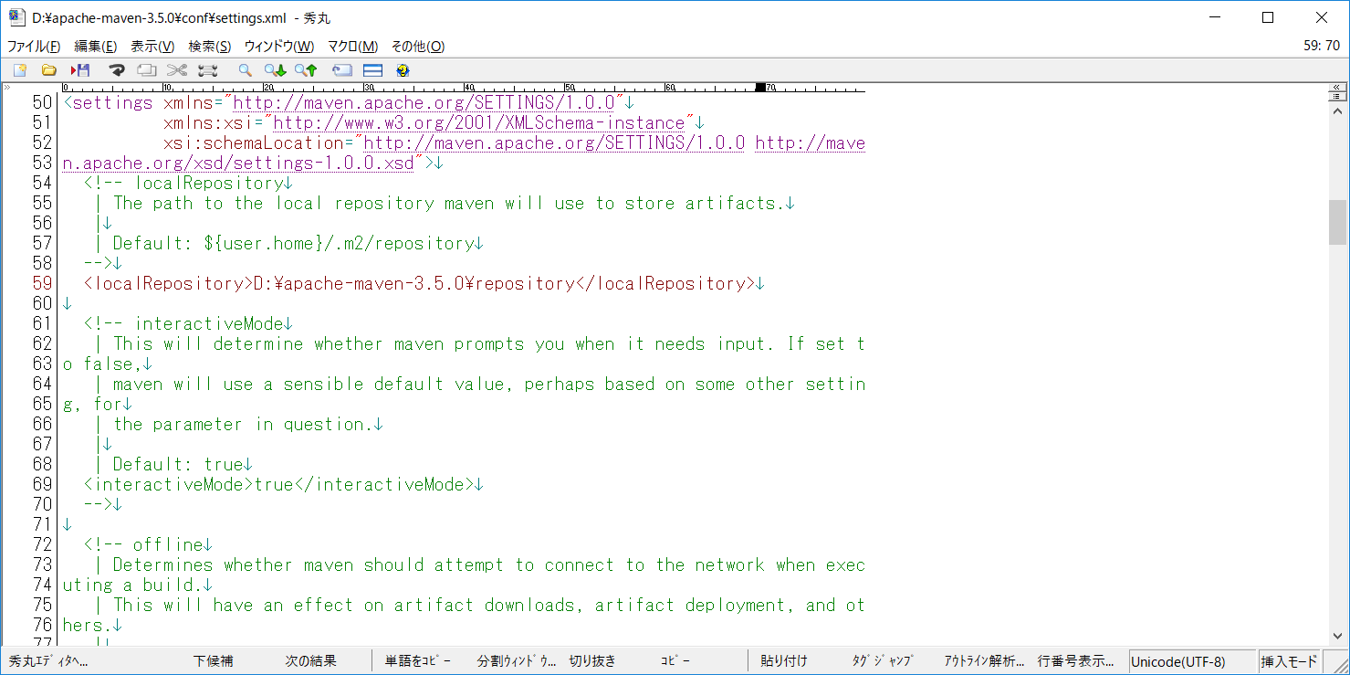

localRepositoryタグに先ほど作成したディレクトリを指定する。
※ここに依存ライブラリがインストールされる。

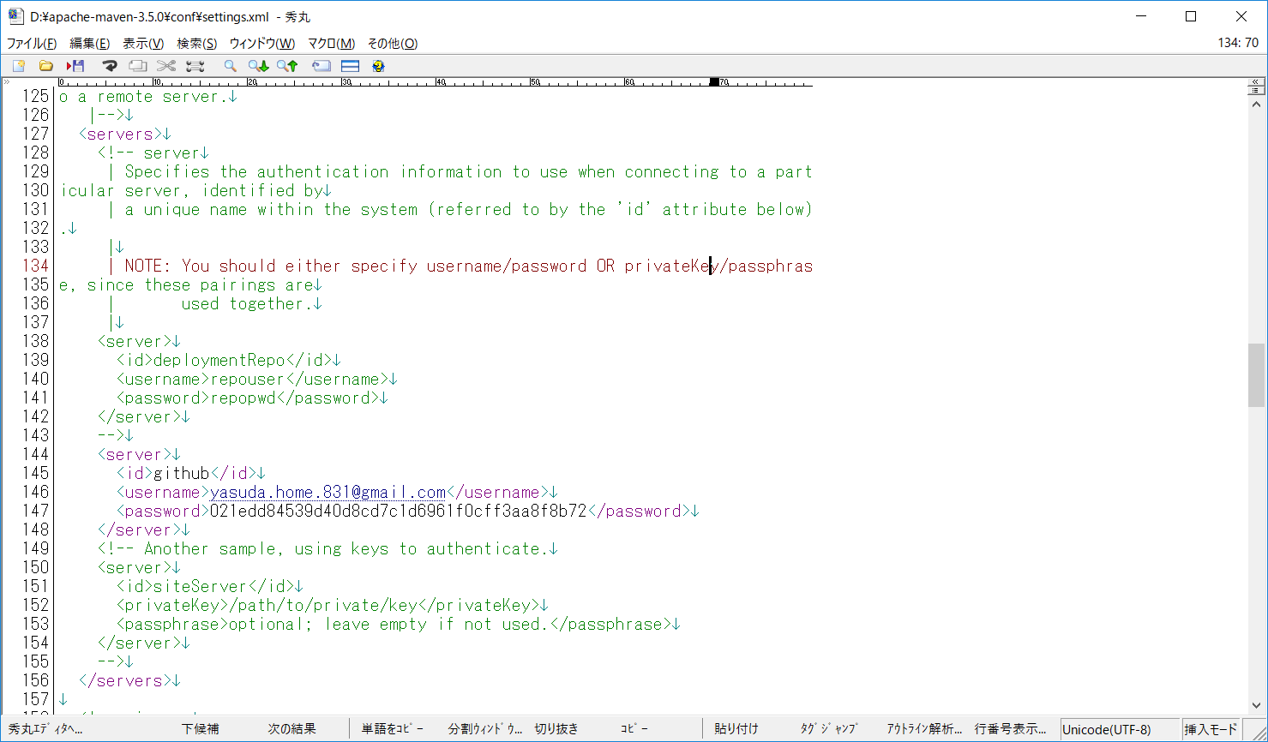

githubの設定
枠内のタグを追加する
id : github （idが重複しなければ何でもよいがとりあえずgithubにしとく）
username ： githubのアカウント名（e-mailまたはユーザー名（ユーザー名での接続は未確認））
password ： アクセストークンを使用する。トークンの作成方法は後述

 | ■githubのアクセストークンの作成

 | 下記、URLにアクセスする
 | https://github.com/settings/tokens

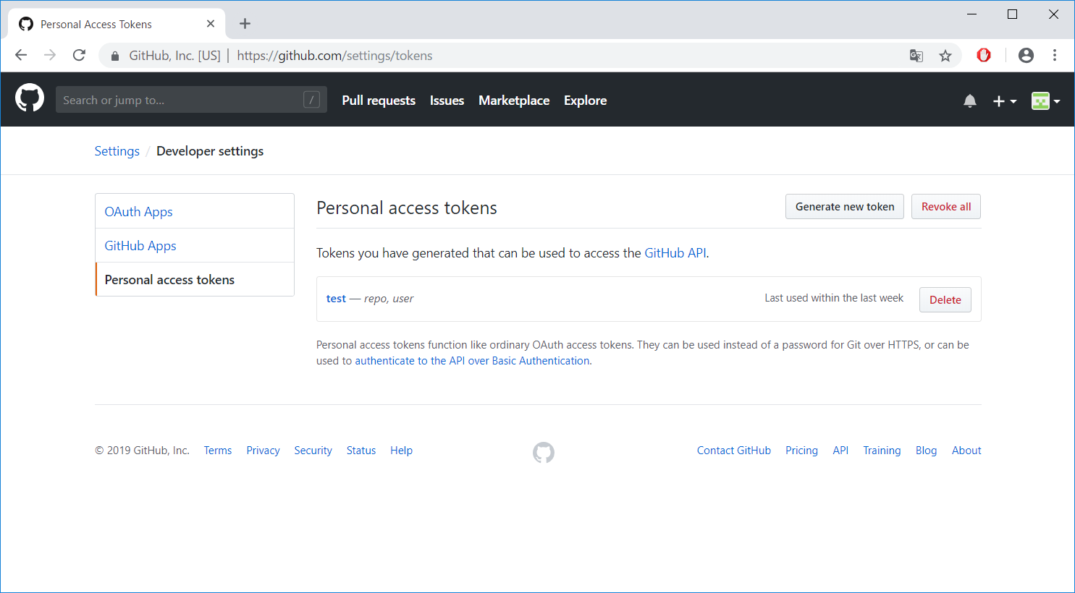

クリックする

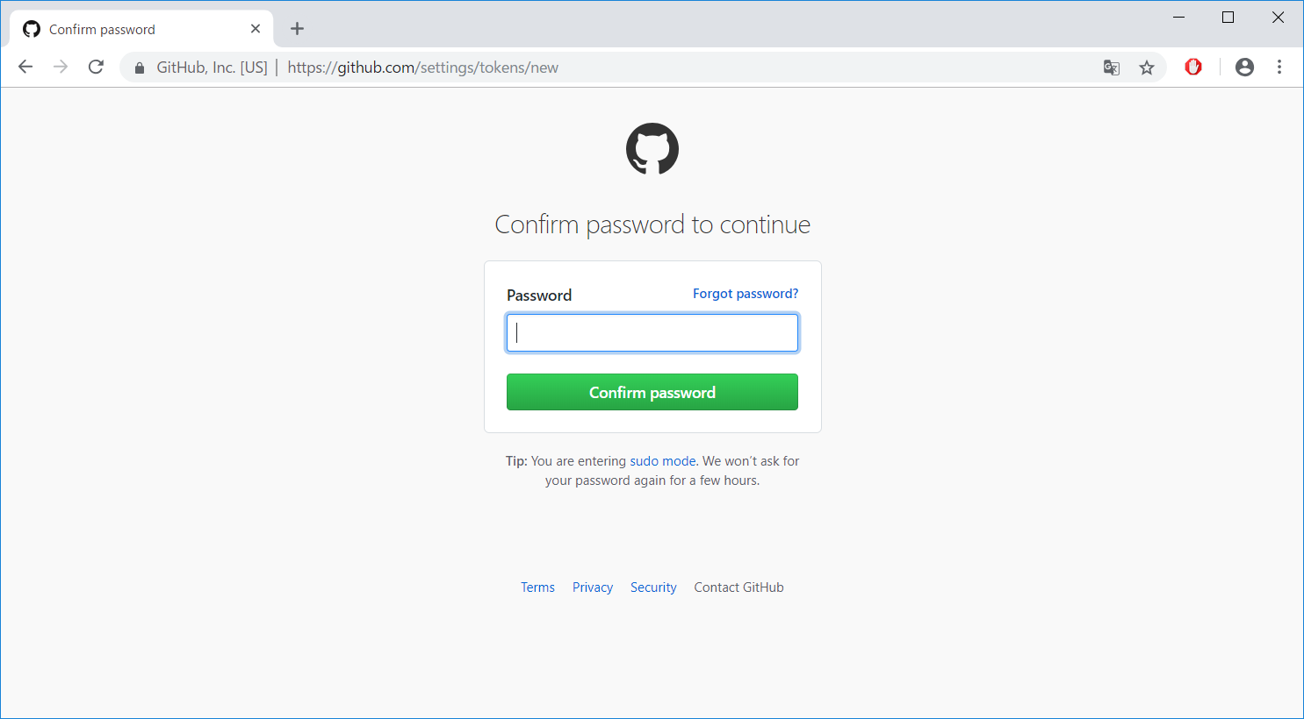

パスワードを入力する

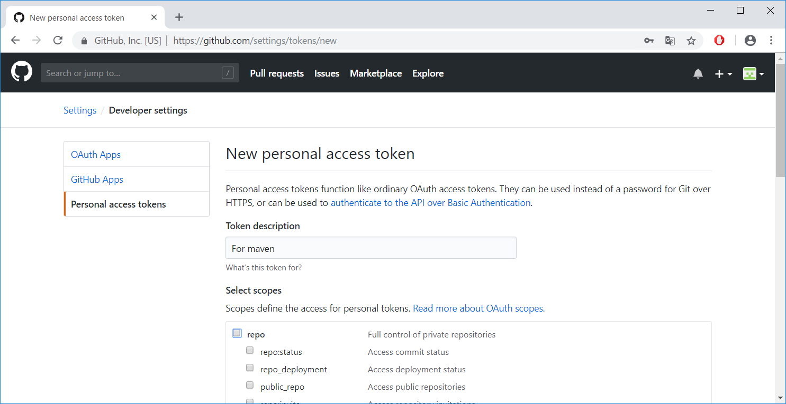

descriptionはなんでもよい

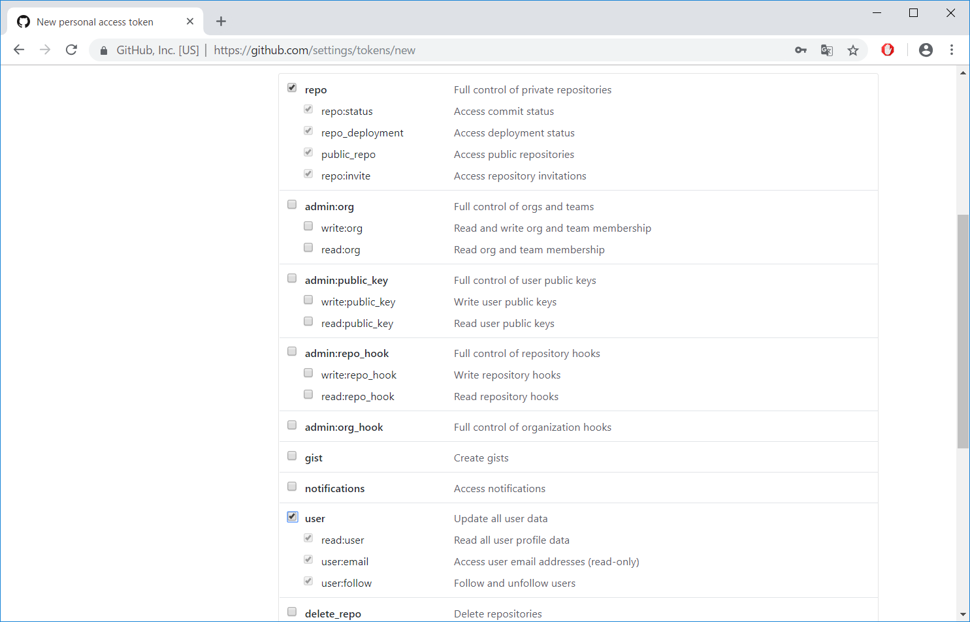

repoとuserにチェックする

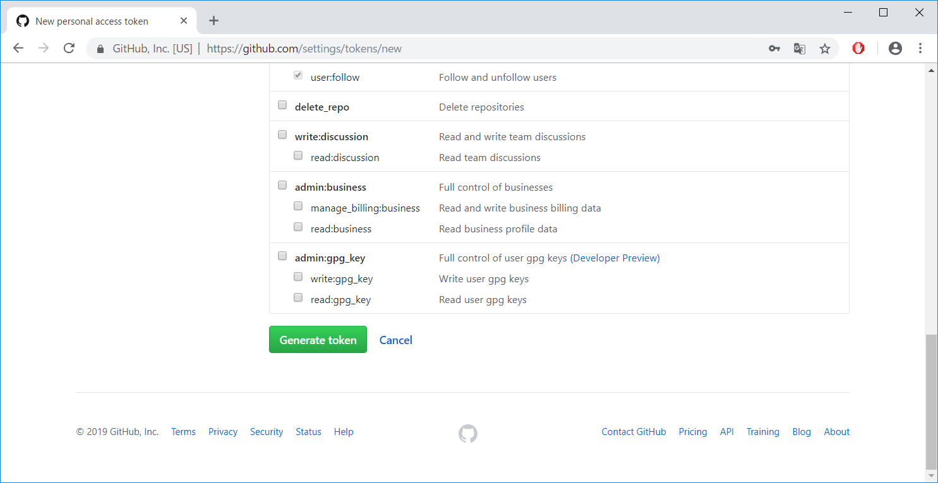

クリックする

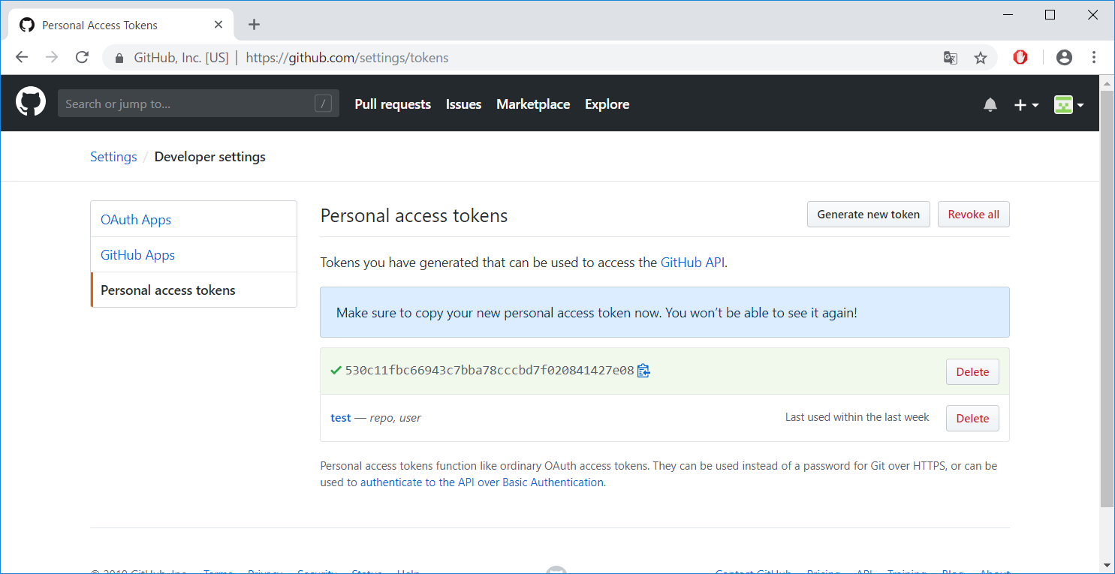

画面を離れるとまた再作成しないといけないため
生成されたトークンをコピーしておく

 | ■githubのユーザープロファイルの確認

 | 下記、URLにアクセスする
 | https://github.com/settings/profile

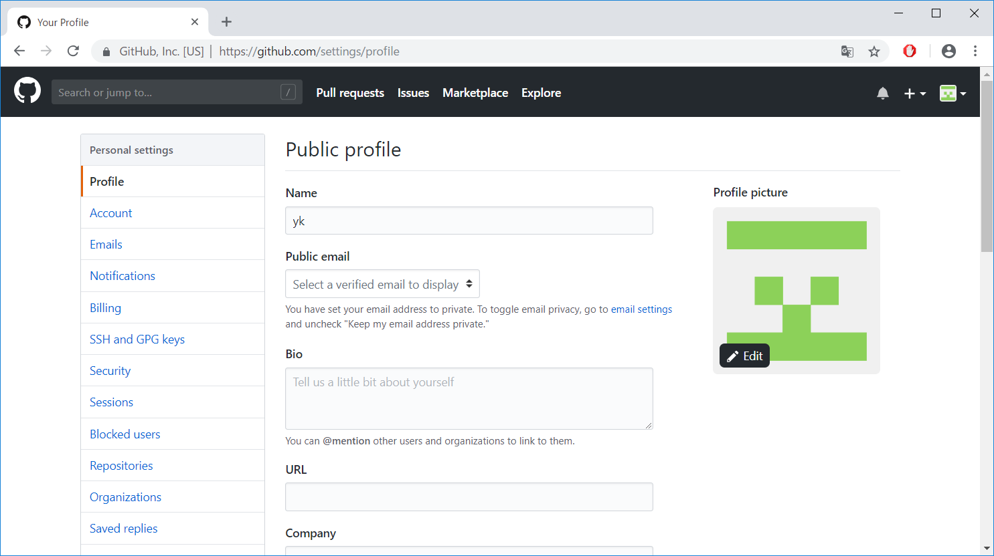

Nameが設定されていることを確認
設定されていない場合は設定する

環境設定（Eclipse）
【前提】
Mavenおよびm2eプラグインは既にインストール済みであること

■setting.xmlの指定
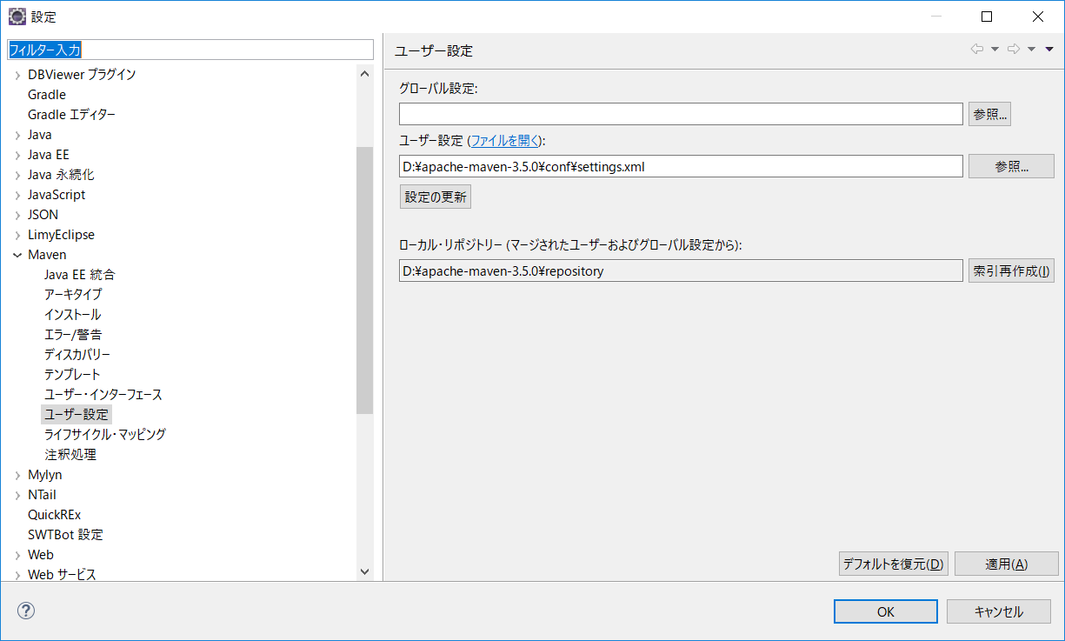

「環境設定（Maven）」シートで編集したsetting.xmlを指定する

■javaコンパイラの指定
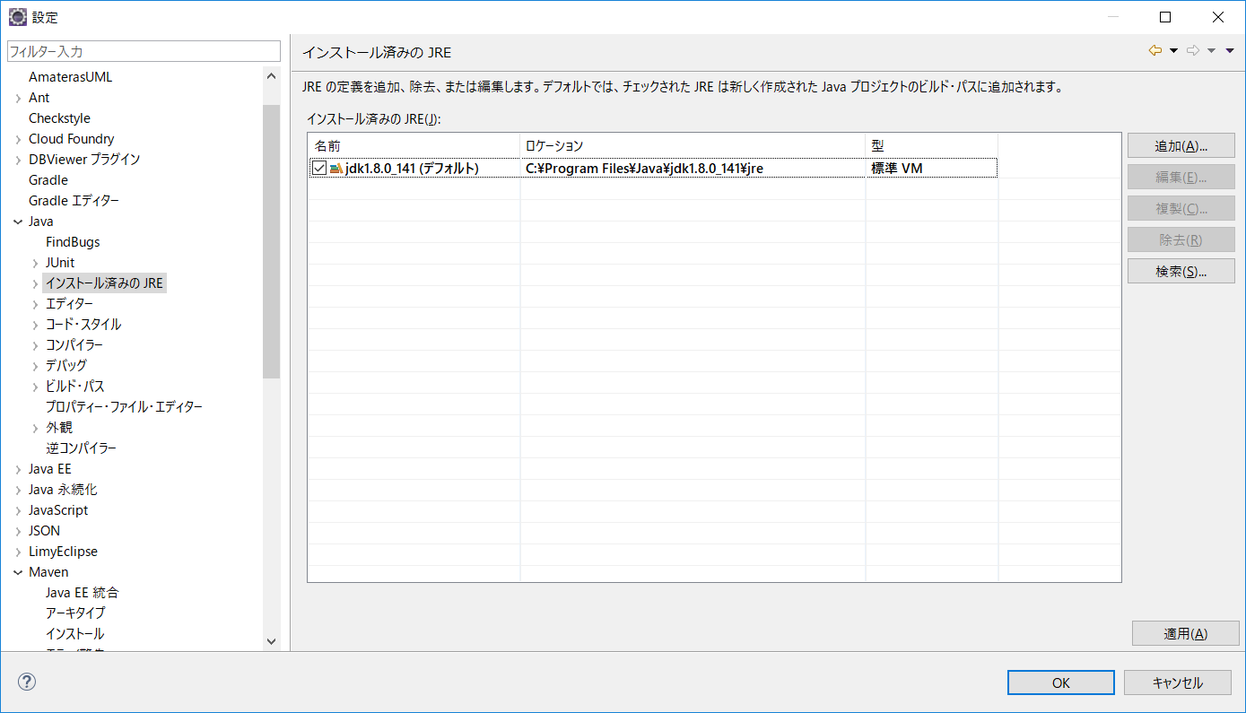

MavenはJDKが必要なためjdkのjreを指定する

プロジェクトの設定
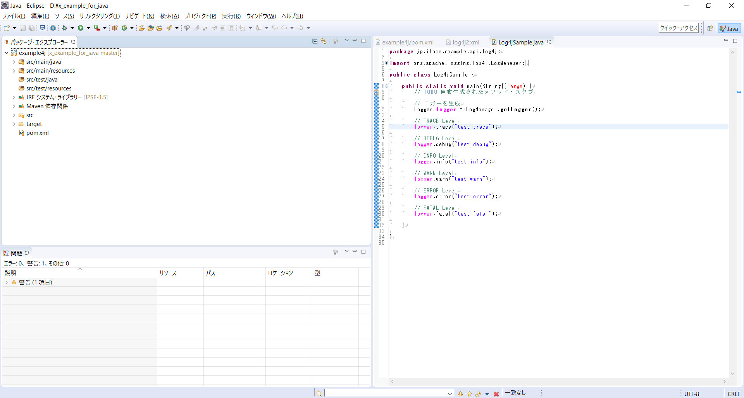
開発環境のコピー
git clone https://github.com/interface-1981/x_example_for_java.git D:/x_example_for_java

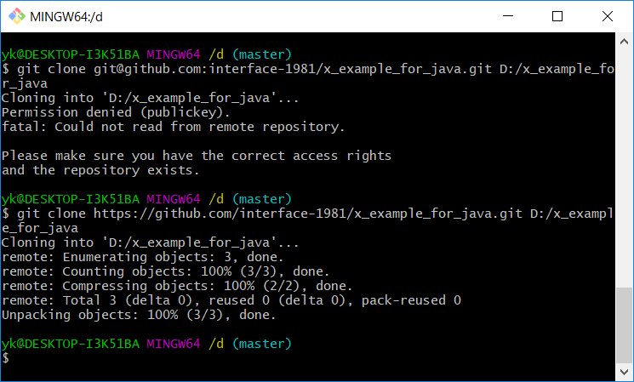

workspaceの指定
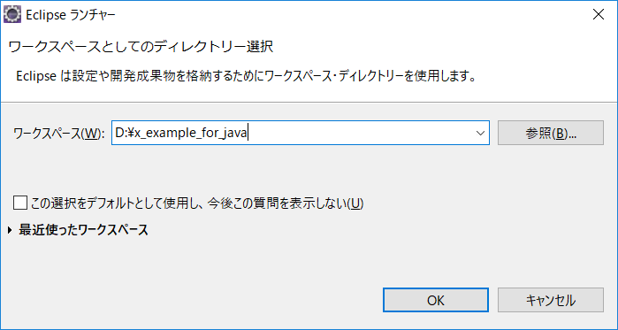

cloneで作成したフォルダを指定

エラーがないことを確認
エラーが発生した場合は「環境設定（Eclipse）」シートの設定を行う

